Template
USE CASE DIAGRAM

 | Use Case Name: |  | Neukunde legt Artikel an

 | Primäre Rolle: |  | private Verkäuferin von Kleidung
 | Sekundäre Rolle (optional): |  | Kundin von "My 2Hand"
 | Ziel: |  | privater Verkauf von gut erhaltenen Kleidern mit hohem Gewinn und ohne Zetaufwand
 | Hintergrund:
 | Vorraussetzung: |  | Lotta hat gut erhaltene Kleidung oder Accessoires, die sie verkaufen möchte
 | Auslöser: |  | Lotta benötigt Platz im Kleiderschrenk und Geld für neue Kleidung

 | USER |  |  | INTERACTION | Web-Applikation |  | INTERACTION | Filiale
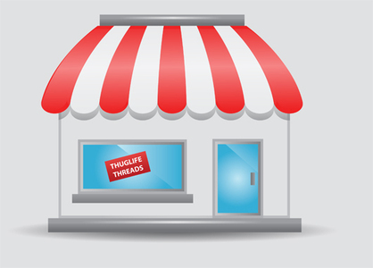



 | Lotta Hoffmann |  |  |  | My 2Hand |  |  | My 2Hand
 |  | Lotta Hoffmann
 | 1 | Kunde registriert sich.
 |  |  |  |  | 2 | Bestätigung für den Kunden, dass er sich erfolgreich registriert hat.

 | 3 | Kunde legt einen Artikel an.
 |  |  |  |  | 4 | Kunde bekommt eine Bestätigung, dass der Artikel angelegt wurde + ein Code (QR/Barcode)
 | 5 | Kunde geht mit seinem Kleidungsstück + Code in die Filiale. |  |  |  |  |  | 6 | Kleidungsstück wird aufgenommen und anhand des Codes dem Artikel zugeordnet. Artikel wird im System freigeschaltet.

 |  |  |  |  | 7 | Artikel wird auf der Web-Applikation angezeigt.

 | Annotations

